Sheet1
序号 | 名称 | 数量 | 单价 | 渠道 | 备注 | 购买链接
镜头相机
1 | imx415 摄像头模组（裸板，不带镜头线材） | 1 | 150 | tb | 我买的是多视界摄像头工厂店那家的，但是最近好像没货了。推荐的是鸿岚电子全局快门厂家的。然后PDD上有更便宜的，100就能拿下，但是质量不知道如何 | https://item.taobao.com/item.htm?from=cart&id=990552088018&mi_id=00006oLOo8yP92i1FAfTBM1zTPnbnZjZitsqYRHgul0vU48&skuId=6123514483775&spm=a1z0d.6639537%2F202410.item.d990552088018.24477484XPEf9M&upStreamPrice=14200
2 | 0507 变焦镜头 | 1 | 50.3 | tb | 130倍的变焦镜头，可以选择配的，多一个安装环和机米螺丝 | https://item.taobao.com/item.htm?id=597961818239&mi_id=0000cmsLtsZTuWMljDZF9ZQXL-S348XFOZWElwysXKdocbY&pvid=5220bf7f-8ccf-4dd5-81f0-8c57f2327263&scm=1007.56608.518013.0&skuId=6089965217920&spm=tbpc.boughtlist.repurchaseitem.d4.34d12e8dFodKHa&xxc=home_recommend
3 | 5040 工业相机外壳（CS接口） | 1 | 15.5 | tb | 5040的版本，记得向商家要方孔的后盖板，不要圆孔的！！！ | https://item.taobao.com/item.htm?id=615635428346&mi_id=00004LcIaZIgus02yMczpzQ7XJd4fMEeEIsnjzL_T7ARWkc&skuId=4343886021541&spm=tbpc.boughtlist.suborder_itempic.d615635428346.669f2e8dfMd4bs
4 | CS转接环 | 1 | 2 | tb | 和外壳的一家店一起买，实测不买这个转接环也可以，不过镜头是c口的，标准做法还是用这个转接环 | https://item.taobao.com/item.htm?id=561812536148&mi_id=0000ftmVNw9MbuQ_XXa8OPePjmMyQTZoKkm9ifNNQzSMEXs&spm=tbpc.boughtlist.suborder_itemtitle.1.669f2e8dfMd4bs&skuId=4718118660118
5 | 650nm 红外滤光片 | 1 | 3.5 | tb | 20mm的滤光镜座，必须安装，不然画面色彩会有问题 | https://item.taobao.com/item.htm?id=921513092821&mi_id=0000b0hpQbXFzXNT-lbmbaUEesJ-UwSZ9T2k7TRwmtOobng&spm=tbpc.boughtlist.suborder_itempic.d921513092821.669f2e8dfMd4bs&skuId=5962370207028
6 | 铝制散热片带背胶 | 1 | 4.8 | tb | 9 * 9 * 3mm切白，带导热双面胶。 用于摄像头模组芯片散热 | https://item.taobao.com/item.htm?id=661476619269&mi_id=0000V1Q2r_gpEQlkR85ImGXNV4wd8zXFFX4gxRDGfQf1PTk&spm=tbpc.boughtlist.suborder_itempic.d661476619269.669f2e8dfMd4bs&skuId=4768777785213

相机支架
1 | 神舟碳素钢合金底座桌面支架 | 1 | 26.8 | pdd | 这个支架原本是手机平板支架，把前面的头子拆了换成3d打印支架就行 | https://mobile.yangkeduo.com/goods1.html?ps=cY7L3GhyrD
2 | 转接安装环 | 1 | / | / | 适用于上面这个支架的固定环，3D打印
3 | 转接环固定螺丝 | 3 | / | / | 4 * 4的机米螺丝，如果上面你买镜头的时候买了带环的版本那么就不需要单独购买螺丝

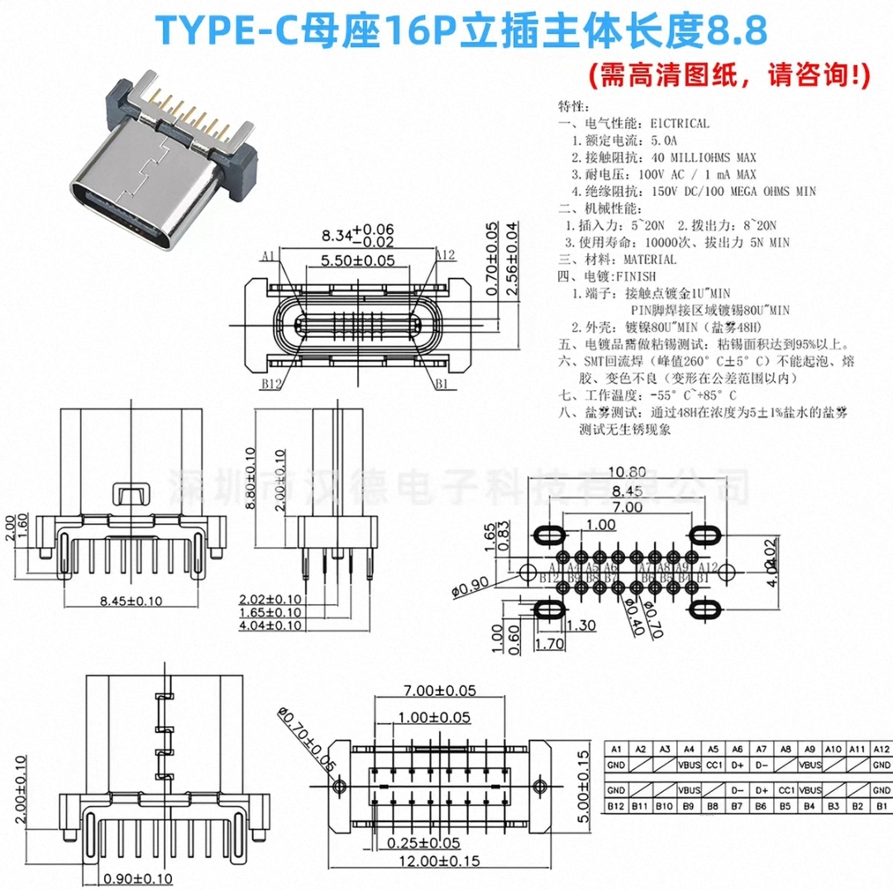
转接板部分
1 | usb转typec的转接板PCB | 1 | / | / | 转接板项目开源在了立创广场上， 自己打4层板，阻抗选择JLC04161H-3313(成品板厚1.56mm±10%)
2 | typec 16pin立插母座，短款8.8H | 2 | 4 | tb | 8.8mm短款的typec立插母座，注意买的时候要和商家说图片里那样的双排插的。 买回来座子上有两个凸起的小圆点需要用美工刀切掉 | https://item.taobao.com/item.htm?id=895703830276&mi_id=0000LJs2tCc5bmBKr3Rd2dg0g42ibwBDNZyq56liiBaY28w&spm=tbpc.boughtlist.suborder_itemtitle.1.65222e8d2ZhFWw&skuId=5896997089478
3 | 固定板 | 1 | / | / | 用来卡住转接板和安装的，需要3D打印
4 | M2 * 6 固定螺丝 | 2 | / | tb | M2 * 6 头径4的十字螺丝，用于转接板的固定

灯板部分
1 | 灯板PCB | 1 | / | / | 同样与转接板开源在了立创开源平台上 2层板自行打样焊接
2 | 灯板双筒喇叭口弹簧触摸片4mm柱体 F10-4-4-0.4 | 3 | tb | tb | 喇叭双针弹簧触摸片，型号 F10-4-4-0.4 | https://item.taobao.com/item.htm?id=848419177035&mi_id=0000RtcLrUGq7szcU_HE8BnKVHxk_PbrYaaReoa-fXcsl_w&spm=tbpc.boughtlist.suborder_itempic.d848419177035.65222e8d2ZhFWw&skuId=5803786531625
3 | 灯罩 | 1 | / | / | 灯壳，3D打印。分为壳体和灯板固 定环。如果灯罩卡在镜头上太紧或者太松请自行调节模型尺寸，或者改变耗材打印收缩率
4 | 灯板亚克力板（1mm厚） | 1 | / | / | 购物平台上，把dwg文件发给客服 ，亚克力板1mm厚度
5 | M1.6 * 5 * 3螺丝 | 6 | / | tb | M1.6 * 5 * 3 十字螺丝

